Sheet1
Pines del Arduino para BAYMAX

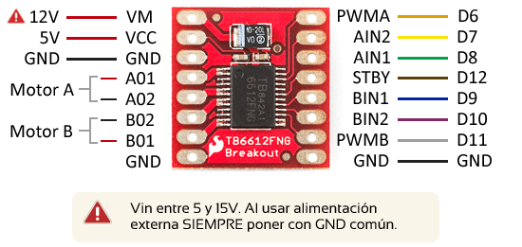
Alimentación |  | Analógicos |  |  | Digitales
Pin | E/S | Pin | E/S | Caracteristicas | Pin | E/S | Característica
Vin | E | A0 | E | Lectura de sensor | 0 | S | Envió de datos
GND | E/S | A1 | E | Lectura de sensor | 1 | E | Recepción de datos
GND | E/S | A2 | E | Lectura de sensor | 2 | S | Led de calibración
5V | S | A3 | E | Lectura de sensor | 3 | S | PWM del motor A
3.3V | S | A4 | E | Lectura de sensor | 4 | S | Sentido izquierdo MA
Reset | E | A5 | E | Lectura de sensor | 5 | S | Sentido derecho MA
IOREF | S | A6 | E | Lectura de sensor | 6 | S | Stand by
 |  | A7 | E | Lectura de sensor | 7 | S | Sentido derecho MB
 |  |  |  |  | 8 | S | Sentido izquierdo MB
 |  |  |  |  | 9 | S | PWM de motor B
 |  |  |  |  | 10 | NOT | No se usa
 |  |  |  |  | 11 | NOT | No se usa
 |  |  |  |  | 12 | E | Botón para calibrar
 |  |  |  |  | 13 | E/S | IR

 |  |  |  |  | E/S | Entrada/salida
 |  |  |  |  | NOT | No será usado

